Sheet1
 | ფასების ცხრილი

N | შესასყიდი საქონლის დასახელება | ფოტო |  | მახასიათებლები | შესასყიდი რაოდენობა | ერთეულის ფასი (დღგ-ს ჩათვლით) | ჯამური ფასი (დღგ-ს ჩათვლით) | ვალუტა
1 | ქურთუკი | 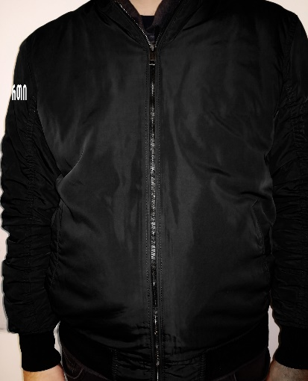 | 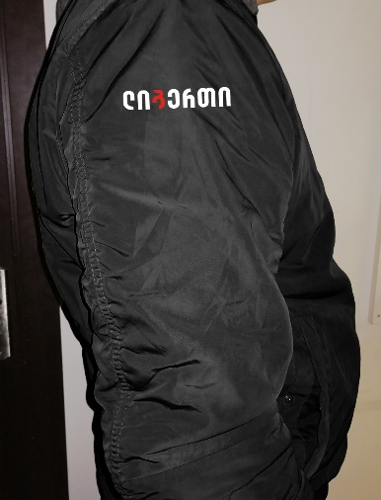 | ბრენდირებული - მკლავზე (ბრენდირება უნდა იყოს ამოქარგული, სასურველია ცალკე ნაჭერზე და არა ქურთუკზე); წყალგაუმტარი თხელი ქსოვილი; სარჩული დათბილული, დალიანდაგებული, გამოსაკრაის გარეშე; შესაკრავი -ელვა; ჯიბე - ორი ქვედა ღია, ერთი მკლავზე ელვა შესაკრავით, ორი შიდა ჯიბე შესაკრავით; ფერი - შავი; სტილი - წელზე და მკლავებზე მანჟეტებით; ქუდი - ჩასაკეცი თხელი; | 220
2 | სვიტერი | 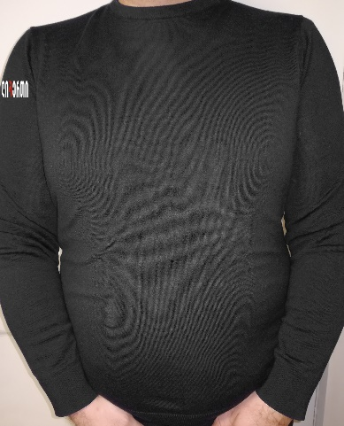 | 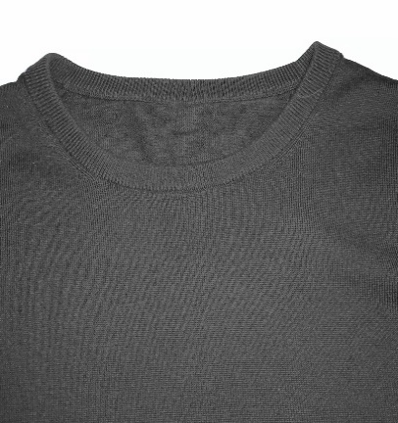 | ბრენდირებული - მკლავზე (ბრენდირება უნდა იყოს ამოქარგული, სასურველია ცალკე ნაჭერზე და არა ქურთუკზე); ფერი - შავი; მასალა - ნაქსოვი (საშუალო სისქის); | 440
 | ჯამური ღირებულება: (დღგ-ს ჩათვლით) |  |  |  |  |  | 0

 | * წინადების წარმოდგენამდე სავალდებულოა ნიმუშების ნახვა და ქსოვილების შეთანხმება

